マクロ
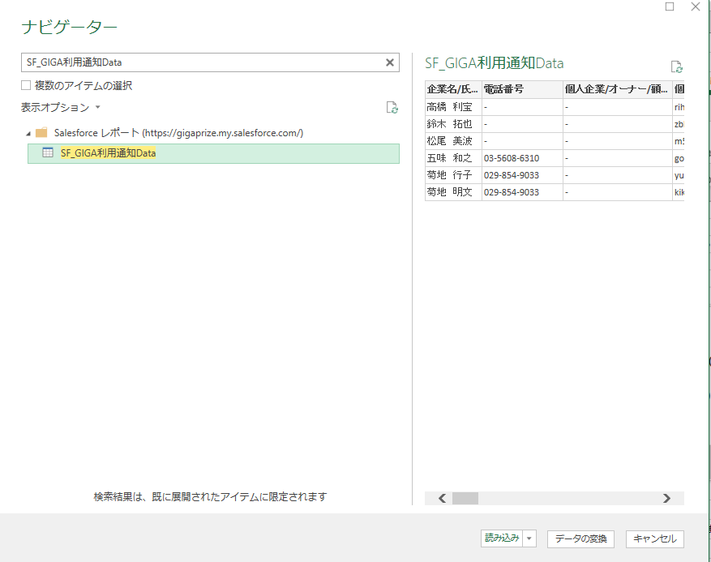
 |  | 帳票種別 | MA | DHN | RA | MAOEM | RAOEM
 |  | 1 | MyAgentネット | ダイアホームネット | RentAgentネット | C-Livingネット | Best Bit Net
 |  | 2 |  |  |  | Wendy-BB | ミツウロコnet
 |  | 3 |  |  |  | mis-p | ガスワンnet
 |  | 4 |  |  |  |  | アイケン光ネット
 |  | 5 |  |  |  |  | ヘーベルメゾンWi-Fi
 |  | 6 |  |  |  |  | ASCOM net
 |  | 7 |  |  |  |  | KORYOBB2
 |  | 8 |  |  |  |  | pure-net
■データの連携方法 | ■データの更新 | 9 |  |  |  |  | YMBB
 |  | 10 |  |  |  |  | sanwaBB
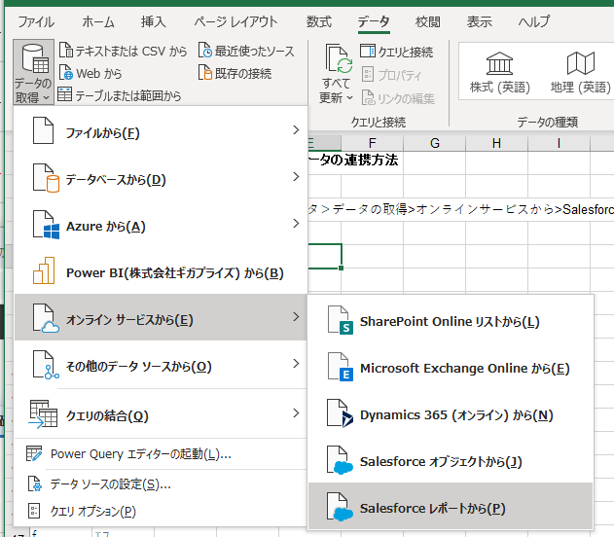
データ＞データの取得>オンラインサービスから>Salesforceレポートからをクリックします。 | データ＞クエリと更新「全て更新」をクリックし、「SF_GIGA利用通知Data」レポートの最新データに更新します。 | 11 |  |  |  |  | WIN-NET
 | ※この更新は担当が行い、データが更新された事を確認してから、マクロを実行します。 | 12 |  |  |  |  | KIMIE. NET
 |  | 13 |  |  |  |  | スマイルネットBB
 |  | 14 |  |  |  |  | マイホームヒカリ
 |  | 15 |  |  |  |  | RASICLAS. Net
 | ■マクロの実行 （実行ボタンクリック後の動作） | 16 |  |  |  |  | D'net
 |  | 17 |  |  |  |  | PLEAST-BB
 | １）SF_Data のY列の「帳票種別」項目で、どの帳票を選択するかを判断します。 | 18 |  |  |  |  | ハッピーコムネット
 | 「MA」の場合、利用通知「MA」で出力 | 19
 | 「 DHN」の場合、利用通知「DHN」で出力 | 20
 | 「RA」の場合、利用通知「RA」で出力
 | 「MAOEM」の場合、利用通知「MAOEM」で出力
 | 「RAOEM」の場合、利用通知「RAOEM」で出力

 | ２）SF_Data の2行目の値を選択した利用通知にコピーします。

 | ３）下記の規則で、該当フォルダーに保存します。
 | C:\Box\業務グループ\03.顧客情報\00.GIGA利用通知\帳票種別のフォルダ(MA/DHN/RA/MAOEM/RAOEM)
 | 【[サービス名]利用通知】_[お客様番号]_YYYYMMDD.xlsx
 | 例）【MyAgentネット利用通知】1003_19412_20220124.xlsx
 | ※帳票種別毎のフォルダーに保存する

 | ４）2行目が終わったら、データがある最終行まで１）～３）を繰り返した後、終了します。

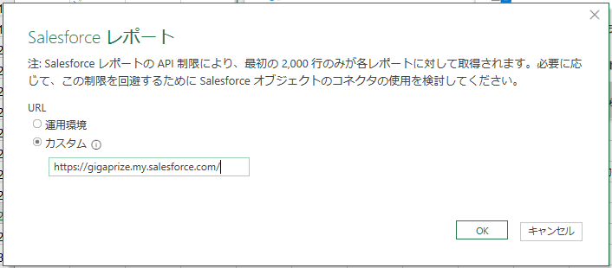
レポート画面で、カスタムにhttps://gigaprize.my.salesforce.com/ を入力してOKします。
次にID/PWを聞かれたら、連携用ID/PWを入力します。（別途）

SFで作った「SF_GIGA利用通知Data」を検索して選び、読み込みします。
（SF_Dataは、データの変換をして読込しています。）

DHN
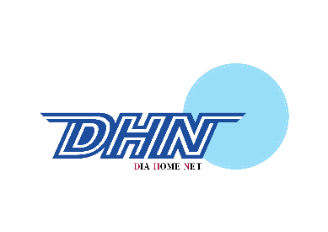
 |  |  |  |  |  |  |  |  |  |  |  | 0
 |  |  | 0 |  | 【親展】

 |  |  | 0

 |  |  | 0

 |  |  | 号室 |  |  |  |  |  | ダイアホームネット
 |  |  | 様
 |  |  |  |  |  |  |  |  | ＴＥＬ ： 0120-922-804 ＦＡＸ ： 0120-922-068

 |  | ダイアホームネットご利用通知 |  |  |  |  |  |  | 平日)10:00～21:00 土日祝日)10:00～17:00
 |  |  |  |  |  |  |  |  | mail ： support@dia-net.ne.jp |  |  |  | お客様番号
 |  |  |  |  |  |  |  |  |  |  |  |  | 0
ダイアホームネット サービスご利用通知

 |  | この度は、弊社サービスにお申込みをいただき、誠にありがとうございます。
 |  | ご登録内容をお知らせいたしますので、必ずお読みいただき十分にご確認のうえご利用ください。

 |  |  |  | ※ 本書には個人を特定する重要な情報が記載されていますので、大切に保管してください。
 |  |  |  | ※ 本サービスのご利用はマンション入居者に限ります。ご退去時は解約のお手続きをお願いいたします。

 | お名前 |  |  |  |  |  | 様
 | 物件名 |  |  |  |  |  | 0
 | 部屋番号 |  |  |  |  |  | 号室
 | 住所 |  |  |  |  |  | 0
 | ご連絡先 |  |  |  |  |  | 電話番号 |  |  | 電話番号２
 |  |  |  |  |  |  | 0 |  |  | 0
 | ユーザーＩＤ

 | パスワード （大文字・小文字の区別にご注意ください）

 | マンション専用ポータルサイト |  |  |  |  |  | http://www.dia-net.ne.jp/

 |  |  | メールサービスのご利用設定項目
 | メールアドレス |  |  |  |  |  | 0
 | アカウント名（ログオンユーザー名） |  |  |  |  |  | （メールアドレスと同じ）
 | 受信サーバー(POP) |  |  |  |  |  | pop.cs-contact.jp |  |  |  | ポート：995

 | 受信サーバー(IMAP) |  |  |  |  |  | imap.cs-contact.jp |  |  |  | ポート：993

 | 送信サーバー(SMTP) |  |  |  |  |  | smtp.cs-contact.jp |  |  |  | ポート：465

 | 認証方式 |  |  |  |  |  | 「認証が必要」をチェックする (Login/CRAM-MD5/PLAINに対応)
 | Ｗｅｂメール利用・各種設定のＵＲＬ |  |  |  |  |  | https://www.dia-net.ne.jp/

 |  |  | ホームページスペースサービスのご利用設定項目
 | お客様のホームページURL |  |  |  |  |  | https://home.cs-contact.jp/~/
 | ユーザー名 |  |  |  |  |  | 0
 | FTPサーバーホスト名 |  |  |  |  |  | home.cs-contact.jp

 |  |  | 主要なサービスの内容
 | サービス名 |  |  |  |  |  | 0
 | 接続方式 |  |  |  |  |  | 0
 | 最大通信速度 |  |  |  |  |  | 0

 | ・ 本サービスはベストエフォート型サービスとなっております。実際の通信速度はお客様ご利用のパソコン環境や設定状況、サイトまでの経路
 | の混雑状況により異なります。
 | ・ サービスの提供の制限について、本サービス全体もしくは他の利用者に支障を及ぼす恐れのある行為があった場合（一部のお客様が通信
 | 設備の大部分を利用する場合等）、該当のお客様に是正措置を求め、または本サービスの提供を一時的に停止もしくは中断する場合があり
 | ます。

 |  |  | サービス提供開始予定について
 | サービス提供開始予定時期
 |  |  |  |  |  |  |  | 本書、ご利用通知書がお客様のお手元に届き次第ご利用いただ
 |  |  |  |  |  |  |  | けます。インターネット工事が必要なお部屋に関しては、工事完了
 |  |  |  |  |  |  |  | 次第ご利用いただけます。

 |  |  | 契約内容変更・解約の条件等
 | 連絡先
 |  |  |  |  |  | インターネットカスタマーサポートセンター
 |  |  |  |  |  | 〒150-0044 東京都渋谷区円山町3-6 E・スペースタワー7F
 |  |  |  |  |  | ＴＥＬ ： 0120-922-804 ＦＡＸ ： 0120-922-068
 |  |  |  |  |  | 平日)10:00～21:00 土日祝日)10:00～17:00
 |  |  |  |  |  | mail ： support@dia-net.ne.jp

 |  | ・ 入会から2ヶ月間はサービスのご解約はできません。
 |  | ・ 解約の場合は、解約する月の23日までに所定の書面にて届けるものとします。

 |  |  | 初期契約解除制度の案内
 |  | １. 本書面をお客様が受領した日から起算して８日を経過するまでの間、書面により本契約の解除を行うことができます。この効力は書面を
 |  | 発した時に生じます。
 |  | ２． この場合、お客様は損害賠償もしくは違約金その他の金銭等を請求されることはありません。また、契約に関連して弊社が金銭等を受領
 |  | している際には、当該金銭等をお客様へ返還いたします。
 |  | ３． 事業者が初期契約解除制度について不実のことを告げたことにより、お客様が告げられた内容が事実であるとの誤認をし、これによって
 |  | ８日間を経過するまでに契約を解除しなかった場合、本契約の解除を行うことができる旨を記載し、交付した書面を受領した日から起算
 |  | して８日を経過するまでの間であれば契約を解除することができます。
 |  | 【本件についてのお問合せ先・書面の送付先】 上記<契約内容変更・解約の条件等>に記載しております。

